ALS 10 BAZAR
PEDIDO DE COMPRA ALS 10 |  |  |  |  |  |  |  | OBSERVAÇÕES:
N° PEDIDO |  |  | CONTATO |  |  | DATA PEDIDO |  | 37.144.240/0001-70 |  |  | AGENDAR ENTREGA
FORNECEDOR: |  |  |  |  |  | DATA ENTREGA |  | als.conecta@gmail.com |  |  | (42) 9 9136-5009
VENDEDOR: |  |  |  |  |  | % OFF |  | Rafael (55) 9. 9659-6315 |  |  | DESCARREGAMENTO POR CONTA DO FORNECEDOR
COND. PAG. |  |  |  |  |  | PROGRAMAÇÃO |  | Bruna (55) 9. 3618-5609
OBSERVAÇÃO: | BOLETOS E PEDIDOS VIA E-MAIL - PARTE ESPECIAL VIA DEPOSITOS
ACRESCIMOS: | FRETE | ST |  | IPI |  | DIFAL
REFERÊNCIA DE FÁBRICA | DESCRIÇÃO PRODUTO |  |  | QTD NO PEC | QTD DE PEC | QTD UNI |  | VALOR TOTAL
 |  |  |  |  |  | 0 |  | R$ 0.00 | 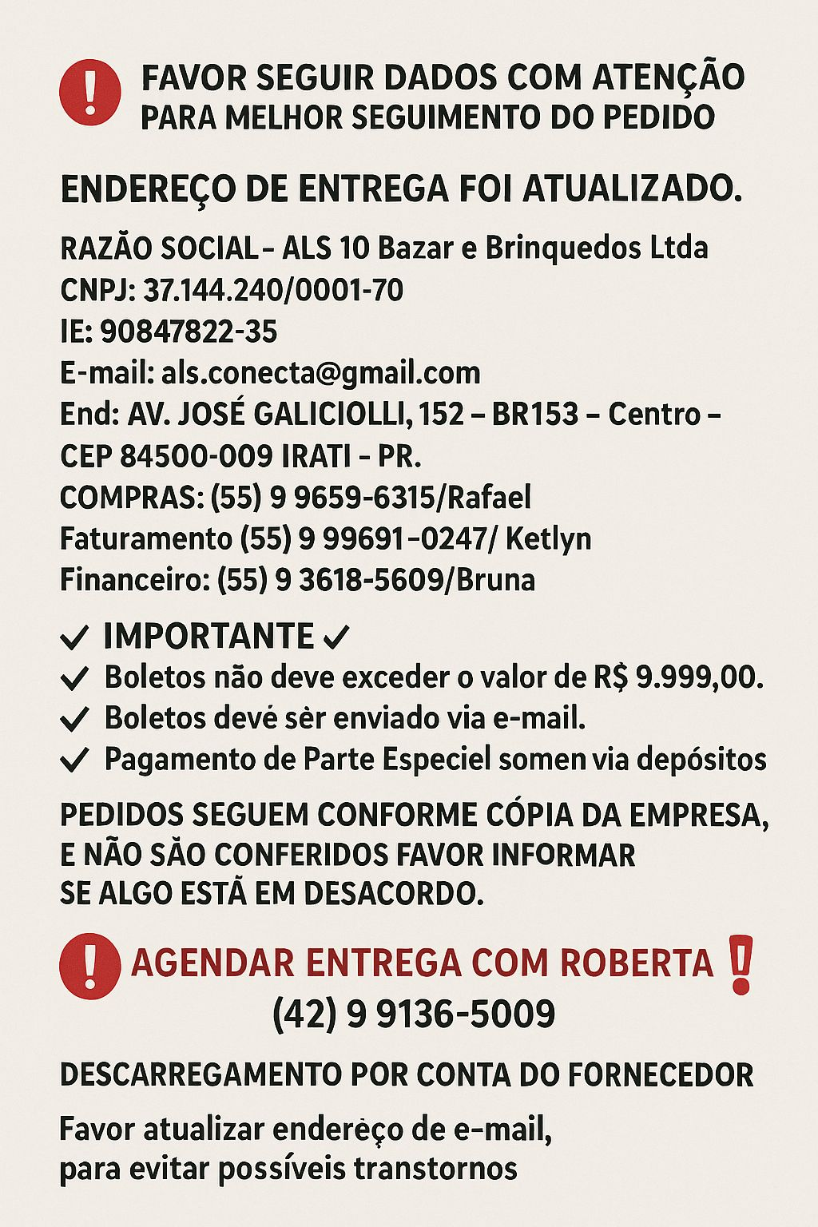
 |  |  |  |  |  | 0 |  | R$ 0.00
 |  |  |  |  |  | 0 |  | R$ 0.00
 |  |  |  |  |  | 0 |  | R$ 0.00
 |  |  |  |  |  | 0 |  | R$ 0.00
 |  |  |  |  |  | 0 |  | R$ 0.00
 |  |  |  |  |  | 0 |  | R$ 0.00
 |  |  |  |  |  | 0 |  | R$ 0.00
 |  |  |  |  |  | 0 |  | R$ 0.00
 |  |  |  |  |  | 0 |  | R$ 0.00
 |  |  |  |  |  | 0 |  | R$ 0.00
 |  |  |  |  |  | 0 |  | R$ 0.00
 |  |  |  |  |  | 0 |  | R$ 0.00
 |  |  |  |  |  | 0 |  | R$ 0.00
 |  |  |  |  |  | 0 |  | R$ 0.00
 |  |  |  |  |  | 0 |  | R$ 0.00
 |  |  |  |  |  | 0 |  | R$ 0.00
 |  |  |  |  |  | 0 |  | R$ 0.00
 |  |  |  |  |  | 0 |  | R$ 0.00
 |  |  |  |  |  | 0 |  | R$ 0.00
 |  |  |  |  |  | 0 |  | R$ 0.00
 |  |  |  |  |  | 0 |  | R$ 0.00
 |  |  |  |  |  | 0 |  | R$ 0.00
 |  |  |  |  |  | 0 |  | R$ 0.00
 |  |  |  |  |  | 0 |  | R$ 0.00
 |  |  |  |  |  | 0 |  | R$ 0.00
 |  |  |  |  |  | 0 |  | R$ 0.00
 |  |  |  |  |  | 0 |  | R$ 0.00
 |  |  |  |  |  | 0 |  | R$ 0.00
 |  |  |  |  |  | 0 |  | R$ 0.00
 |  |  |  |  |  | 0 |  | R$ 0.00
 |  |  |  |  |  | 0 |  | R$ 0.00
 |  |  |  |  |  | 0 |  | R$ 0.00
 |  |  |  |  |  | 0 |  | R$ 0.00
 |  |  |  |  |  | 0 |  | R$ 0.00
 |  |  |  |  |  | 0 |  | R$ 0.00
 |  |  |  |  |  | 0 |  | R$ 0.00
 |  |  |  |  |  | 0 |  | R$ 0.00
 |  |  |  |  |  | 0 |  | R$ 0.00
 |  |  |  |  |  | 0 |  | R$ 0.00
 |  |  |  |  |  | 0 |  | R$ 0.00
 |  |  |  |  |  | 0 |  | R$ 0.00
 |  |  |  |  |  | 0 |  | R$ 0.00
 |  |  |  |  |  | 0 |  | R$ 0.00
 |  |  |  |  |  | 0 |  | R$ 0.00
 |  |  |  |  |  | 0 |  | R$ 0.00
 |  |  |  |  |  | 0 |  | R$ 0.00
 |  |  |  |  |  | 0 |  | R$ 0.00
 |  |  |  |  |  | 0 |  | R$ 0.00
 |  |  |  |  |  | 0 |  | R$ 0.00
 |  |  |  |  |  | 0 |  | R$ 0.00
 |  |  |  |  |  | 0 |  | R$ 0.00
 |  |  |  |  |  | 0 |  | R$ 0.00
 |  |  |  |  |  | 0 |  | R$ 0.00
 |  |  |  |  |  | 0 |  | R$ 0.00
 |  |  |  |  |  | 0 |  | R$ 0.00
 |  |  |  |  |  | 0 |  | R$ 0.00
 |  |  |  |  |  | 0 |  | R$ 0.00
 |  |  |  |  |  | 0 |  | R$ 0.00
 |  |  |  |  |  | 0 |  | R$ 0.00
 |  |  |  |  |  | 0 |  | R$ 0.00
 |  |  |  |  |  | 0 |  | R$ 0.00
CONFERENTE |  |  |  |  |  | 0 |  | R$ 0.00
 |  |  |  |  |  | 0 |  | R$ 0.00
POSSUI AVARIAS? | SIM | NÃO |  |  |  | 0 |  | R$ 0.00
 |  |  |  |  |  | 0 |  | R$ 0.00
**SE POSSUIR AVARIAS APONTAR NO VERSO DA FOLHA |  |  |  |  |  | 0 |  | R$ 0.00
 |  |  |  |  | 0 | 0 |  | R$ 0.00 |  | VALOR TOTAL
PREÇO MÉDIO |  |  |  |  |  |  | #DIV/0! | 0

